1-1
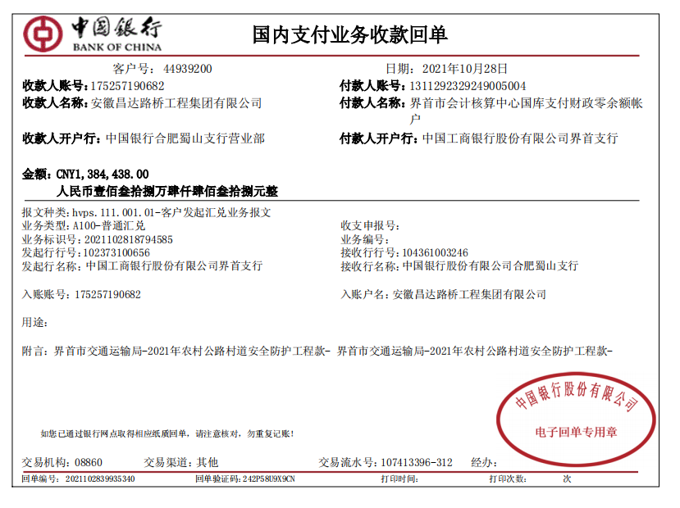
工程款支付证书
工程名称 |  | 界首市2021年村道安全防护工程项目 |  |  |  |  | 建设单位 |  |  |  |  |  |  | ERP编号 |  | 14312 | 档案编号
合同金额 |  | 6,145,572.42 |  |  | 中标时间 | 2021-09-07 | 已提供工程资料 |  | 中标通知书、施工合同、投资协议 |  |  |  |  | 保存地址 |  | 合肥 | 责任单位 |  | 东部大区
决算金额 |  |  |  |  | 决算时间 |  | 项目部印章 |  | 有 |  |  |  |  | 施工人 |  | 肖露露 | 区域责任人 | 施迎东 | 省办负责人 | 施迎东
序号 | 经营填写 |  |  |  |  | 工程填写 | 经营填写 |  |  | 财务填写 |  | 经营、工程、质安填写 |  | 区域负责人 |  | 申请部门填写财务核对 |  |  | 本次支付 金额 | 剩余款项
 | 到款情况 |  |  |  |  |  | 暂列金 |  |  | 代缴税金 |  | 其他扣款 |  | 预留款 |  | 成本票
 | 日期 | 工程款金额 | 周转金金额 | 到款银行 | 到款账户 | 完成进度 | 比例 | 金额 | 备注 | 金额 | 备注 | 金额 | 备注 | 金额 | 备注 | 供货单位 | 合同额 | 成本票额
1 | 2021-10-28 | 1,384,438.00 |  | 中行 | 1752 5719 0682 |  | 1.0% | 13,844.38 |  | 13844.38 | 企税1% | 150.00 | 转账费100、U盘50 |  |  | 冠县众达交通设施有限公司-护栏 开户行：中国建设银行冠县支行 账号：3705 0185 8008 0000 0112 | 4303263.2 |  | 800,040.00
 |  |  |  |  |  |  |  |  |  | 415.33 | 印花税 | 500.00 | 外经证
 |  |  |  |  |  |  |  |  |  |  |  | 7,500.00 | 9-11月建造师费用
 |  |  |  |  |  |  |  |  |  |  |  | 6,000.00 | 9-10,9-13，10-18施迎东出场费

合计 |  | 1384438 | 0.00 |  |  |  | - | 13,844.38 |  | 14,259.71 |  | 14,150.00 | - | 0.00 | - | - |  |  | 800,040.00 | 542143.91
本次结算、支付明细 |  | 应支付金额 |  |  | 800040.00 |  | 本次支付金额 |  |  |  |  |  | 小写 | 800,040.00
 |  | 已支付金额 |  |  | 0.00 |  |  |  |  |  |  |  | 大写 | RMB800040

1-3
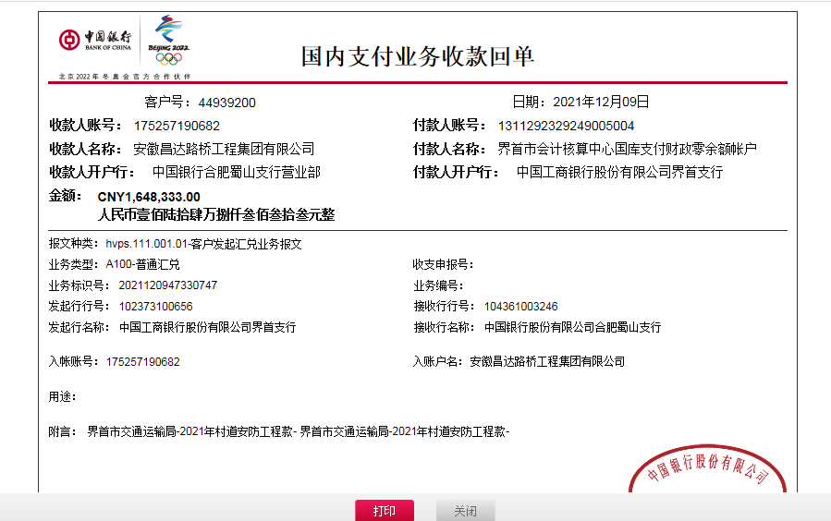
工程款支付证书
工程名称 |  | 界首市2021年村道安全防护工程项目 |  |  |  |  | 建设单位 |  |  |  |  |  |  | ERP编号 |  | 14312 | 档案编号
合同金额 |  | 6,145,572.42 |  |  | 中标时间 | 2021-09-07 | 已提供工程资料 |  | 中标通知书、施工合同、投资协议 |  |  |  |  | 保存地址 |  | 合肥 | 责任单位 |  | 东部大区
决算金额 |  |  |  |  | 决算时间 |  | 项目部印章 |  | 有 |  |  |  |  | 施工人 |  | 肖露露 | 区域责任人 | 施迎东 | 省办负责人 | 施迎东
序号 | 经营填写 |  |  |  |  | 工程填写 | 经营填写 |  |  | 财务填写 |  | 经营、工程、质安填写 |  | 区域负责人 |  | 申请部门填写财务核对 |  |  | 本次支付 金额 | 剩余款项
 | 到款情况 |  |  |  |  |  | 暂列金 |  |  | 代缴税金 |  | 其他扣款 |  | 预留款 |  | 成本票
 | 日期 | 工程款金额 | 周转金金额 | 到款银行 | 到款账户 | 完成进度 | 比例 | 金额 | 备注 | 金额 | 备注 | 金额 | 备注 | 金额 | 备注 | 供货单位 | 合同额 | 成本票额
1 | 2021-10-28 | 1,384,438.00 |  | 中行 | 1752 5719 0682 |  | 1.0% | 13,844.38 |  | 13844.38 | 企税1% | 150.00 | 转账费100、U盘50 |  |  | 冠县众达交通设施有限公司-护栏 开户行：中国建设银行冠县支行 账号：3705 0185 8008 0000 0112 | 4303263.2 |  | 800,040.00
 |  |  |  |  |  |  |  |  |  | 415.33 | 印花税 | 500.00 | 外经证
 |  |  |  |  |  |  |  |  |  |  |  | 7,500.00 | 9-11月建造师费用
 |  |  |  |  |  |  |  |  |  |  |  | 6,000.00 | 9-10,9-13，10-18施迎东出场费
2 | 2021-12-09 |  |  |  |  |  |  |  |  | 737.4 | 印花税 | 100.00 | 转账费 |  |  | 界首市鑫鑫建筑劳务有限公司-劳务 开户行：中国建设银行股份有限公司界首支行 账号：3405 0171 1908 0000 1289 | 1,000,000.00 |  | 540,000.00
3 | 2021-12-13 |  | 700000.00 | 徽行 | 5206 8432 3131 0000 02 |  |  |  |  |  |  | 100.00 | 转账费 |  |  | 冠县长盛交通设施有限公司-护栏 开户行：中国建设银行冠县支行 账号：3705 0185 8056 0000 0132 |  |  | 500,000.00
 |  | 1,648,333.00 |  | 中行 | 1752 5719 0682

合计 |  | 3032771 | 700000.00 |  |  |  | - | 13,844.38 |  | 14,997.11 |  | 14,350.00 | - | 0.00 | - | - |  |  | 1,840,040.00 | 1849539.51
本次结算、支付明细 |  | 应支付金额 |  |  | 500000.00 |  | 本次支付金额 |  |  |  |  |  | 小写 | 500,000.00
 |  | 已支付金额 |  |  | 0.00 |  |  |  |  |  |  |  | 大写 | RMB500000

3-1
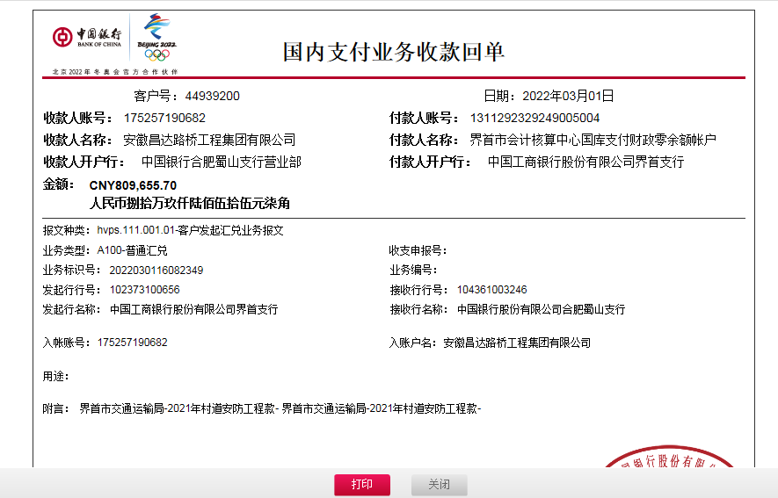
工程款支付证书
工程名称 |  | 界首市2021年村道安全防护工程项目 |  |  |  |  | 建设单位 |  |  |  |  |  |  | ERP编号 |  | 14312 | 档案编号
合同金额 |  | 6,145,572.42 |  |  | 中标时间 | 2021-09-07 | 已提供工程资料 |  | 中标通知书、施工合同、投资协议 |  |  |  |  | 保存地址 |  | 合肥 | 责任单位 |  | 东部大区
决算金额 |  |  |  |  | 决算时间 |  | 项目部印章 |  | 有 |  |  |  |  | 施工人 |  | 肖露露 | 区域责任人 | 施迎东 | 省办负责人 | 施迎东
序号 | 经营填写 |  |  |  |  | 工程填写 | 经营填写 |  |  | 财务填写 |  | 经营、工程、质安填写 |  | 区域负责人 |  | 申请部门填写财务核对 |  |  | 本次支付 金额 | 剩余款项
 | 到款情况 |  |  |  |  |  | 暂列金 |  |  | 代缴税金 |  | 其他扣款 |  | 预留款 |  | 成本票
 | 日期 | 工程款金额 | 周转金金额 | 到款银行 | 到款账户 | 完成进度 | 比例 | 金额 | 备注 | 金额 | 备注 | 金额 | 备注 | 金额 | 备注 | 供货单位 | 合同额 | 成本票额
1 | 2021-10-28 | 1,384,438.00 |  | 中行 | 1752 5719 0682 |  | 1.0% | 13,844.38 |  | 13844.38 | 企税1% | 150.00 | 转账费100、U盘50 |  |  | 冠县众达交通设施有限公司-护栏 开户行：中国建设银行冠县支行 账号：3705 0185 8008 0000 0112 | 4303263.2 |  | 800,040.00
 |  |  |  |  |  |  |  |  |  | 415.33 | 印花税 | 500.00 | 外经证
 |  |  |  |  |  |  |  |  |  |  |  | 7,500.00 | 9-11月建造师费用
 |  |  |  |  |  |  |  |  |  |  |  | 6,000.00 | 9-10,9-13，10-18施迎东出场费
2 | 2021-12-09 |  |  |  |  |  |  |  |  | 737.4 | 印花税 | 100.00 | 转账费 |  |  | 界首市鑫鑫建筑劳务有限公司-劳务 开户行：中国建设银行股份有限公司界首支行 账号：3405 0171 1908 0000 1289 | 1,000,000.00 |  | 540,000.00
3 | 2021-12-13 |  | 700000.00 | 徽行 | 5206 8432 3131 0000 02 |  |  |  |  |  |  | 100.00 | 转账费 |  |  | 冠县长盛交通设施有限公司-护栏 开户行：中国建设银行冠县支行 账号：3705 0185 8056 0000 0132 | 2,300,000.00 |  | 500,000.00
4 | 2021-12-09 | 1,648,333.00 |  | 中行 | 1752 5719 0682 |  | 1.0% | 16,483.33 |  |  | 税下次算 | 151.00 | 转账费100、印章费51 |  |  | 冠县长盛交通设施有限公司-护栏 开户行：中国建设银行冠县支行 账号：3705 0185 8056 0000 0132 | 2,300,000.00 |  | 750,000.00
5 | 2021-12-27 |  |  |  |  |  |  |  |  | 24579.89 | 企税1% | 100.00 | 转账费 |  |  | 冠县长盛交通设施有限公司-护栏 开户行：中国建设银行冠县支行 账号：3705 0185 8056 0000 0132 | 2,300,000.00 |  | 600,000.00
6 | 2022-01-17 |  |  |  |  |  |  |  |  |  |  | 100.00 | 转账费 |  |  | 冠县长盛交通设施有限公司-护栏 开户行：中国建设银行冠县支行 账号：3705 0185 8056 0000 0132 | 2,300,000.00 |  | 450000.00
 | 2022-01-19 |  | 200000.00 | 徽行 | 5206 8432 3131 0000 02
7 | 2022-03-01 | 809,655.70 |  | 中行 | 1752 5719 0682 |  | 1% | 8,096.56 |  | 5,300.00 | 滞纳金 | 200.00 | 转账费 |  |  | 界首市鑫鑫建筑劳务有限公司-劳务 开户行：中国建设银行股份有限公司界首支行 账号：3405 0171 1908 0000 1289 | 1,000,000.00 |  | 460000.00
8 | 2022-03-17 |  |  |  |  |  |  |  |  |  |  |  |  |  |  | 界首市光武镇路峰机械租赁部-机械租赁 开户行：中国建设银行界首支行 账号：3405 0171 1908 0000 0950 | 340,000.00 |  | 340000.00

合计 |  | 3842426.7 | 900000.00 |  |  |  | - | 38,424.27 |  | 44,877.00 |  | 14,901.00 | - | 0.00 | - | - |  |  | 4,440,040.00 | 204184.43
本次结算、支付明细 |  | 应支付金额 |  |  | 340000.00 |  | 本次支付金额 |  |  |  |  |  | 小写 | 340,000.00
 |  | 已支付金额 |  |  | 0.00 |  |  |  |  |  |  |  | 大写 | RMB340000

4-1
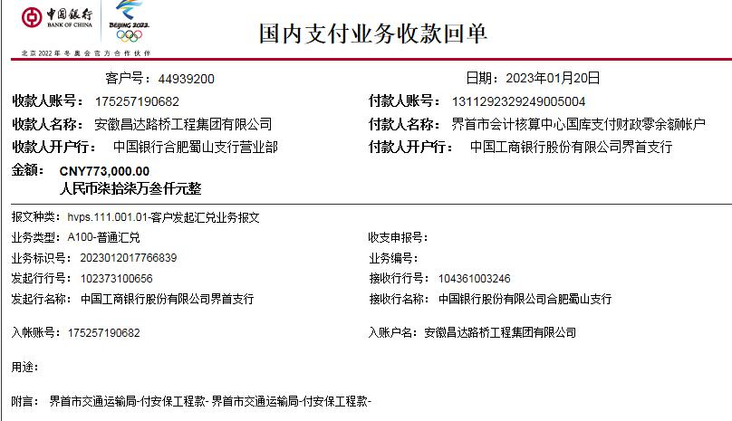
工程款支付证书
工程名称 |  | 界首市2021年村道安全防护工程项目 |  |  |  |  | 建设单位 |  |  |  |  |  |  | ERP编号 |  | 14312- | 档案编号
合同金额 |  | 6,145,572.42 |  |  | 中标时间 | 2021-09-07 | 已提供工程资料 |  | 中标通知书、施工合同、投资协议、竣工、审计 |  |  |  |  | 保存地址 |  | 合肥 | 责任单位 |  | 东部大区
决算金额 |  | 6,121,985.43 |  |  | 决算时间 |  | 项目部印章 |  | 有 |  |  |  |  | 施工人 |  | 肖露露 | 区域责任人 | 施迎东 | 省办负责人 | 施迎东
序号 | 经营填写 |  |  |  |  | 工程填写 | 经营填写 |  |  | 财务填写 |  | 经营、工程、质安填写 |  | 区域负责人 |  | 申请部门填写财务核对 |  |  | 本次支付 金额 | 剩余款项
 | 到款情况 |  |  |  |  |  | 暂列金 |  |  | 代缴税金 |  | 其他扣款 |  | 预留款 |  | 成本票
 | 日期 | 工程款金额 | 周转金金额 | 到款银行 | 到款账户 | 完成进度 | 比例 | 金额 | 备注 | 金额 | 备注 | 金额 | 备注 | 金额 | 备注 | 供货单位 | 合同额 | 成本票额
1 | 2021-10-28 | 1,384,438.00 |  | 中行 | 1752 5719 0682 |  | 1.0% | 13,844.38 |  | 13844.38 | 企税1% | 150.00 | 转账费100、U盘50 |  |  | 冠县众达交通设施有限公司-护栏 开户行：中国建设银行冠县支行 账号：3705 0185 8008 0000 0112 | 4303263.2 |  | 800,040.00
 |  |  |  |  |  |  |  |  |  | 415.33 | 印花税 | 500.00 | 外经证
 |  |  |  |  |  |  |  |  |  |  |  | 7,500.00 | 建造师费
 |  |  |  |  |  |  |  |  |  |  |  | 6,000.00 | 9-10,9-13，10-18施迎东出场费
2 | 2021-12-09 |  |  |  |  |  |  |  |  | 737.4 | 印花税 | 100.00 | 转账费 |  |  | 界首市鑫鑫建筑劳务有限公司-劳务 开户行：中国建设银行股份有限公司界首支行 账号：3405 0171 1908 0000 1289 | 1,000,000.00 |  | 540,000.00
3 | 2021-12-13 |  | 700000.00 | 徽行 | 5206 8432 3131 0000 02 |  |  |  |  |  |  | 100.00 | 转账费 |  |  | 冠县长盛交通设施有限公司-护栏 开户行：中国建设银行冠县支行 账号：3705 0185 8056 0000 0132 | 2,300,000.00 |  | 500,000.00
4 | 2021-12-09 | 1,648,333.00 |  | 中行 | 1752 5719 0682 |  | 1.0% | 16,483.33 |  |  | 税下次算 | 151.00 | 转账费100、印章费51 |  |  | 冠县长盛交通设施有限公司-护栏 开户行：中国建设银行冠县支行 账号：3705 0185 8056 0000 0132 | 2,300,000.00 |  | 750,000.00
5 | 2021-12-27 |  |  |  |  |  |  |  |  | 24579.89 | 企税1% | 100.00 | 转账费 |  |  | 冠县长盛交通设施有限公司-护栏 开户行：中国建设银行冠县支行 账号：3705 0185 8056 0000 0132 | 2,300,000.00 |  | 600,000.00
6 | 2022-01-17 |  |  |  |  |  |  |  |  |  |  | 100.00 | 转账费 |  |  | 冠县长盛交通设施有限公司-护栏 开户行：中国建设银行冠县支行 账号：3705 0185 8056 0000 0132 | 2,300,000.00 |  | 450,000.00
 | 2022-01-19 |  | 200000.00 | 徽行 | 5206 8432 3131 0000 02
7 | 2022-03-01 | 809,655.70 |  | 中行 | 1752 5719 0682 |  | 1% | 8,096.56 |  | 5,300.00 | 滞纳金 | 200.00 | 转账费 |  |  | 界首市鑫鑫建筑劳务有限公司-劳务 开户行：中国建设银行股份有限公司界首支行 账号：3405 0171 1908 0000 1289 | 1,000,000.00 |  | 460,000.00
8 | 2022-03-17 |  |  |  |  |  |  |  |  |  |  |  |  |  |  | 界首市光武镇路峰机械租赁部-机械租赁 开户行：中国建设银行界首支行 账号：3405 0171 1908 0000 0950 | 340,000.00 |  | 340,000.00
9 | 2022-05-24 |  | -200000.00 | 肖露露农行 | 6228 4822 9866 2420 379 |  |  |  |  |  |  | 100.00 | 转账费
10 | 2023-01-29 | 773,000.00 |  | 中行 | 1752 5719 0682 |  | 1% | 22,795.59 |  | 22,795.59 | 企税1% | 300.00 | 转账费 |  |  | 界首市鑫鑫建筑劳务有限公司-劳务 开户行：中国建设银行股份有限公司界首支行 账号：3405 0171 1908 0000 1289 | 280,000.00 |  | 280,000.00
 |  |  | 13000.00 | 徽行 |  |  |  | -22,798.59 | 已转公司 | 1,938.67 | 水利基金印花 | -300.00 | 已转公司 |  |  | 界首市顺欣建筑劳务有限公司-劳务 开户行：中国建设银行界首支行 账号：3405 0171 1908 0000 1286 | 270,000.00 |  | 270,000.00
 |  |  |  |  |  |  |  |  |  | -24,734.26 | 已转公司 |  |  |  |  | 冠县长盛交通工程有限公司-护栏 开户行：中国建设冠县支行 账号：3705 0185 8056 0000 0132 | 240,000.00 |  | 240,000.00

合计 |  | 4615426.7 | 713000.00 |  |  |  | - | 38,421.27 |  | 44,877.00 |  | 15,001.00 | - | 0.00 | - | - |  |  | 5,230,040.00 | 87.43
本次结算、支付明细 |  | 应支付金额 |  |  | 790000.00 |  | 本次支付金额 |  |  |  |  |  | 小写 | 790,000.00
 |  | 已支付金额 |  |  | 0.00 |  |  |  |  |  |  |  | 大写 | RMB790000

5-1
工程款支付证书
工程名称 |  | 界首市2021年村道安全防护工程项目 |  |  |  |  | 建设单位 |  | 界首市地方公路管理站 |  |  |  |  | ERP编号 |  | 14312 | 档案编号
合同金额 |  | 6,145,572.42 |  |  | 中标时间 | 2021-09-07 | 已提供工程资料 |  | 中标通知书、施工合同、投资协议、竣工、审计 |  |  |  |  | 保存地址 |  | 合肥 | 责任单位 |  | 东部大区
决算金额 |  | 6,121,985.43 |  |  | 决算时间 |  | 项目部印章 |  | 有 |  |  |  |  | 施工人 |  | 肖露露 | 区域责任人 | 施迎东 | 省办负责人 | 施迎东
序号 | 经营填写 |  |  |  |  | 工程填写 | 经营填写 |  |  | 财务填写 |  | 经营、工程、质安填写 |  | 区域负责人 |  | 申请部门填写财务核对 |  |  | 本次支付 金额 | 剩余款项
 | 到款情况 |  |  |  |  |  | 暂列金 |  |  | 代缴税金 |  | 其他扣款 |  | 预留款 |  | 成本票
 | 日期 | 工程款金额 | 周转金金额 | 到款银行 | 到款账户 | 完成进度 | 比例 | 金额 | 备注 | 金额 | 备注 | 金额 | 备注 | 金额 | 备注 | 供货单位 | 合同额 | 成本票额
1 | 2021-10-28 | 1,384,438.00 |  | 中行 | 1752 5719 0682 |  | 1.0% | 13,844.38 |  | 13844.38 | 企税1% | 150.00 | 转账费100、U盘50 |  |  | 冠县众达交通设施有限公司-护栏 开户行：中国建设银行冠县支行 账号：3705 0185 8008 0000 0112 | 4303263.2 |  | 800,040.00
 |  |  | 49000.00 |  |  |  |  |  |  | 415.33 | 印花税 | 500.00 | 外经证 |  |  | 法正项目管理集团有限公司颖东分公司（代理费及清单编制费） |  |  | 49,000.00
 |  |  | 61500.00 |  |  |  |  |  |  |  |  | 7,500.00 | 建造师费 |  |  | 界首市劳动保障监察执法大队农民工工资支付保障金专户（农民工保障金） |  |  | 61,500.00
 |  |  |  |  |  |  |  |  |  |  |  | 6,000.00 | 9-10,9-13，10-18施迎东出场费
2 | 2021-12-09 |  |  |  |  |  |  |  |  | 737.4 | 印花税 | 100.00 | 转账费 |  |  | 界首市鑫鑫建筑劳务有限公司-劳务 开户行：中国建设银行股份有限公司界首支行 账号：3405 0171 1908 0000 1289 | 1,000,000.00 |  | 540,000.00
3 | 2021-12-13 |  | 700000.00 | 徽行 | 5206 8432 3131 0000 02 |  |  |  |  |  |  | 100.00 | 转账费 |  |  | 冠县长盛交通设施有限公司-护栏 开户行：中国建设银行冠县支行 账号：3705 0185 8056 0000 0132 | 2,300,000.00 |  | 500,000.00
4 | 2021-12-09 | 1,648,333.00 |  | 中行 | 1752 5719 0682 |  | 1.0% | 16,483.33 |  |  | 税下次算 | 151.00 | 转账费100、印章费51 |  |  | 冠县长盛交通设施有限公司-护栏 开户行：中国建设银行冠县支行 账号：3705 0185 8056 0000 0132 | 2,300,000.00 |  | 750,000.00
5 | 2021-12-27 |  |  |  |  |  |  |  |  | 24579.89 | 企税1% | 100.00 | 转账费 |  |  | 冠县长盛交通设施有限公司-护栏 开户行：中国建设银行冠县支行 账号：3705 0185 8056 0000 0132 | 2,300,000.00 |  | 600,000.00
6 | 2022-01-17 |  |  |  |  |  |  |  |  |  |  | 100.00 | 转账费 |  |  | 冠县长盛交通设施有限公司-护栏 开户行：中国建设银行冠县支行 账号：3705 0185 8056 0000 0132 | 2,300,000.00 |  | 450,000.00
 | 2022-01-19 |  | 200000.00 | 徽行 | 5206 8432 3131 0000 02
7 | 2022-03-01 | 809,655.70 |  | 中行 | 1752 5719 0682 |  | 1% | 8,096.56 |  | 5,300.00 | 滞纳金 | 200.00 | 转账费 |  |  | 界首市鑫鑫建筑劳务有限公司-劳务 开户行：中国建设银行股份有限公司界首支行 账号：3405 0171 1908 0000 1289 | 1,000,000.00 |  | 460,000.00
8 | 2022-03-17 |  |  |  |  |  |  |  |  |  |  |  |  |  |  | 界首市光武镇路峰机械租赁部-机械租赁 开户行：中国建设银行界首支行 账号：3405 0171 1908 0000 0950 | 340,000.00 |  | 340,000.00
9 | 2022-05-24 |  | -200000.00 | 肖露露农行 | 6228 4822 9866 2420 379 |  |  |  |  |  |  | 100.00 | 转账费
10 | 2023-01-29 | 773,000.00 |  | 中行 | 1752 5719 0682 |  | 1% | 22,795.59 |  | 22,795.59 | 企税1% | 300.00 | 转账费 |  |  | 界首市鑫鑫建筑劳务有限公司-劳务 开户行：中国建设银行股份有限公司界首支行 账号：3405 0171 1908 0000 1289 | 280,000.00 |  | 280,000.00
 |  |  | 13000.00 | 徽行 |  |  |  | -22,795.59 | 已转公司 | 1,938.67 | 水利基金印花 | -300.00 | 已转公司 |  |  | 界首市顺欣建筑劳务有限公司-劳务 开户行：中国建设银行界首支行 账号：3405 0171 1908 0000 1286 | 270,000.00 |  | 270,000.00
 |  |  | -50000.00 |  |  |  |  |  |  | -24,734.26 | 已转公司 |  |  |  |  | 冠县长盛交通工程有限公司-护栏 开户行：中国建设冠县支行 账号：3705 0185 8056 0000 0132 | 240,000.00 |  | 240,000.00
11 | 2023-12-09 | 322,889.17 | -163895.00 | 中行 |  |  | 1% | 235.86 |  | 235.86 | 企税1% | 150.00 | 转账费 |  |  | 界首市富恒建材销售有限公司-沙石、水泥 开户行：中国建设银行界首支行 账号：34050171190800001291 | 225,440.00 |  | 225440.00
12 | 2025-01-25 | 300,000.00 | 2000.00 | 肖露露农行 | 6228 4822 9866 2420 379 |  |  |  |  | 1,850.74 | 按合同价计算印花税3687.34-已扣1836.6 |  |  |  |  | 界首市光武镇路峰机械租赁部-机械租赁 开户行：中国建设银行界首支行 账号：3405 0171 1908 0000 0950 | 280,000.00 |  | 97440.00
13 | 2025-06-17 | 300,000.00 | 35000.00 |  |  |  |  |  |  |  |  |  |  |  |  | 界首市光武镇路峰机械租赁部-机械租赁 开户行：中国建设银行界首支行 账号：3405 0171 1908 0000 0950 |  |  | 35000.00
14 | 2025-06-24 |  | -299000.00 |  |  |  |  |  |  |  |  |  |  |  |  | 界首市富恒建材销售有限公司-沙石、水泥 开户行：中国建设银行界首支行 账号：34050171190800001291 |  |  | 86105.00
15 | 2026-02-11 | 183669.56 |  | 中行 | 1752 5719 0682

合计 |  | 5721985.43 | 347605.00 |  |  |  | - | 38,660.13 |  | 46,963.60 |  | 15,151.00 | - | 0.00 | - | - |  |  | 5,784,525.00 | 184290.70
本次结算、支付明细 |  | 应支付金额 |  |  | 86105.00 |  | 本次支付金额 |  |  |  |  |  | 小写 | 86,105.00
 |  | 已支付金额 |  |  | 0.00 |  |  |  |  |  |  |  | 大写 | RMB86105
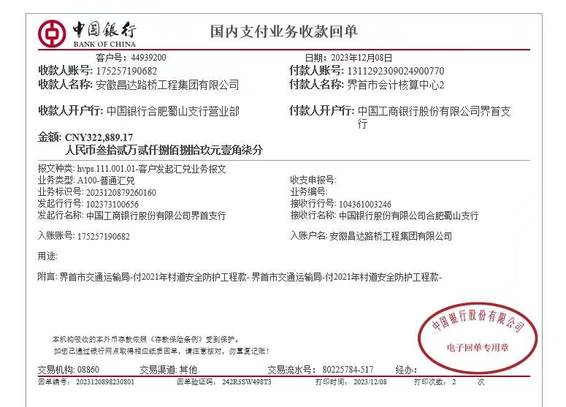

 |  |  |  |  |  |  |  |  | 4,938,315.87
 |  |  |  |  |  |  |  |  | 98,923.99
 |  |  |  |  |  |  |  |  | 4,839,391.88
 |  |  |  |  |  |  |  |  | 4,839,391.88 |  |  | 61,455.72 | 400000 |  | 5230040
 |  |  |  |  |  |  |  |  |  |  |  | 235.86 |  |  | 713000
 |  |  |  |  |  |  |  |  |  |  |  |  |  |  | 4517040

 |  |  |  |  |  |  |  |  |  |  |  |  |  |  |  | -2500

